CollectiveAccess
Image | Object | Description | Date
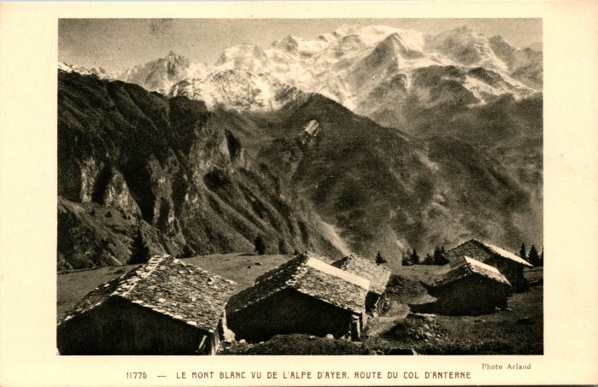 | Le Mont Blanc vu de l’Alpe d’Ayer, route du col d’Anterne (2-1039) | Le Mont Blanc vu de l’Alpe d’Ayer, route du col d’Anterne
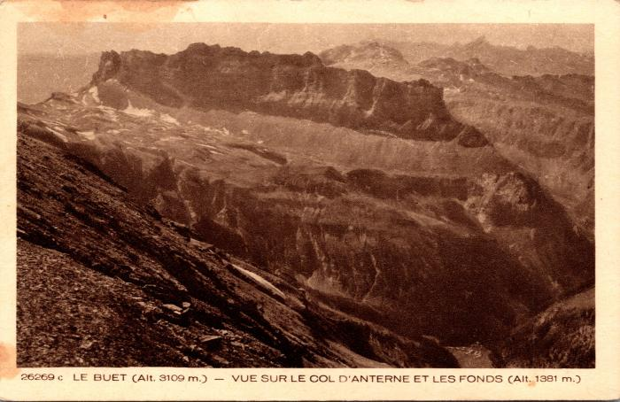 | Vue sur le Col d'Anterne, la chaine des Fiz et les Fonds (2-1053) | Vue sur le Col d'Anterne, la chaine des Fiz et les Fonts
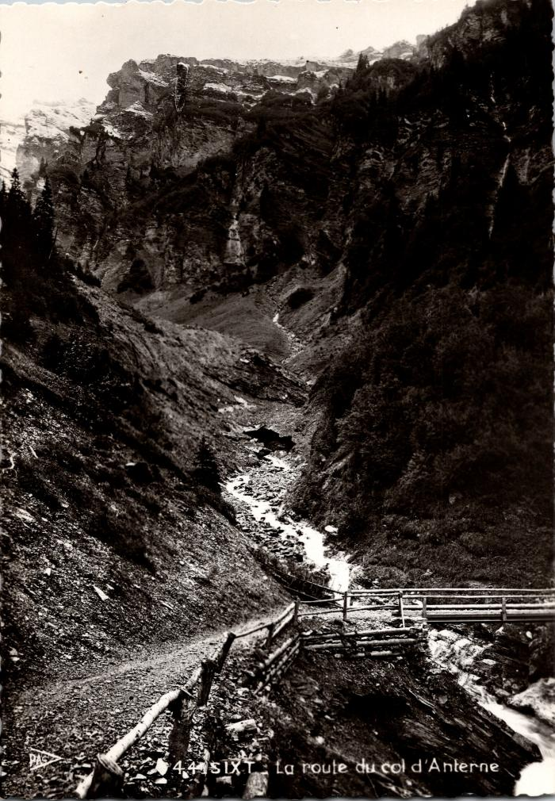
 | La route d'Anterne (2-1103) | La route d'Anterne
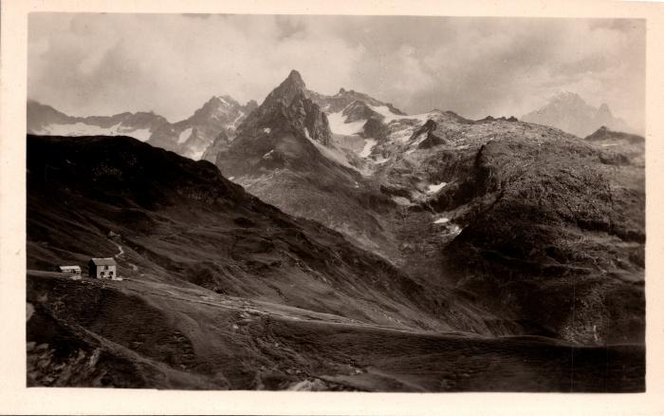 | Le chalet du Col d'Anterne et les Aiguilles Rouges de Chamonix (2-1117) | Le chalet du Col d'Anterne (Moëde-Anterne) et les Aiguilles Rouges de Chamonix
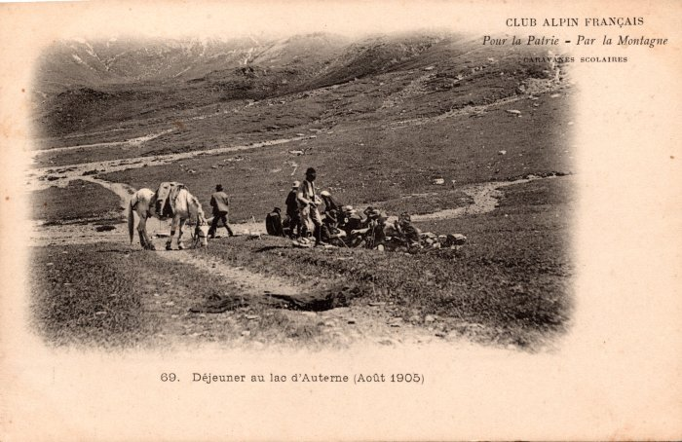 | Déjeuner au Lac d’Anterne avec le cheval - août 1905 (2-1341) | Déjeuner au Lac d’Anterne avec le cheval - août 1905
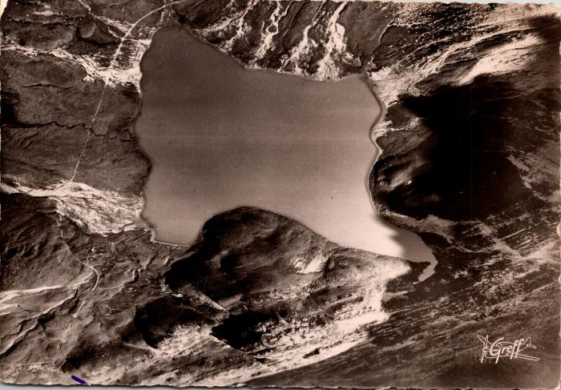 | Vue aérienne du lac d'Anterne (2-1425) | Vue aérienne du lac d'Anterne
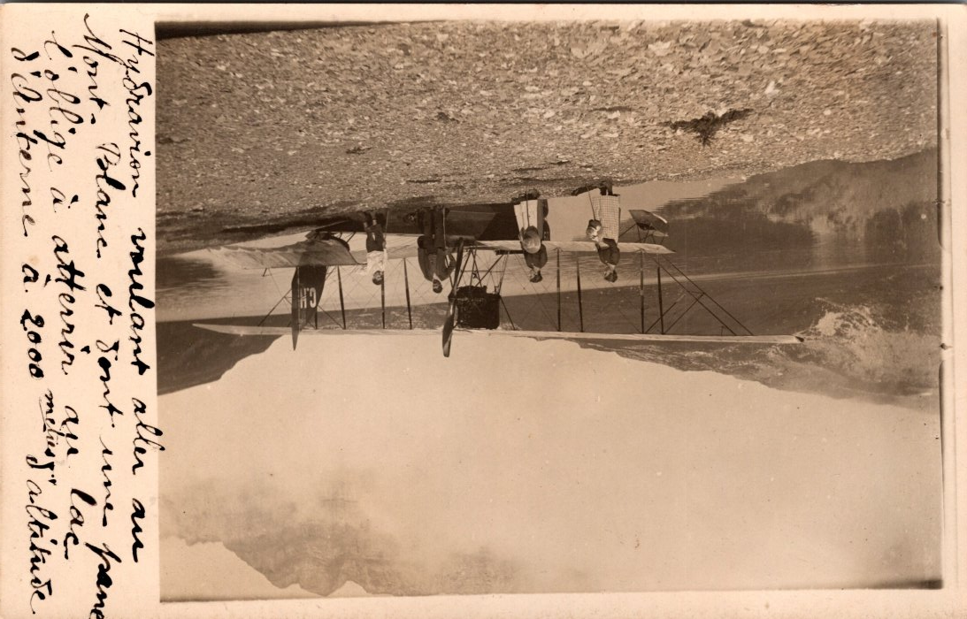
 | Hydravion à Anterne (2-1465) | Hydravion voulant aller au Mont Blanc s'est trouvé en panne ce qui l'a obligé à atterrir au lac d'Anterne.
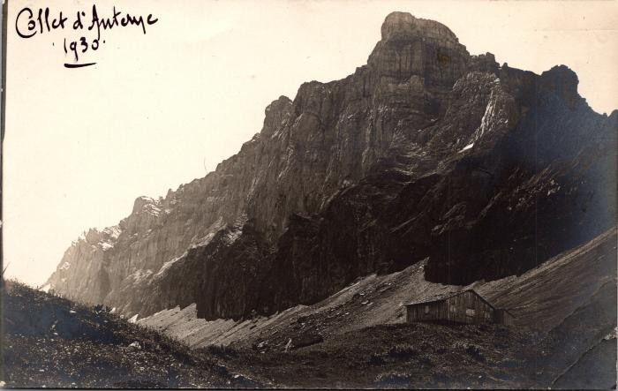 | Photo au Collet d'Anterne, 1930 (2-1506) | Photo au Collet d'Anterne, 1930
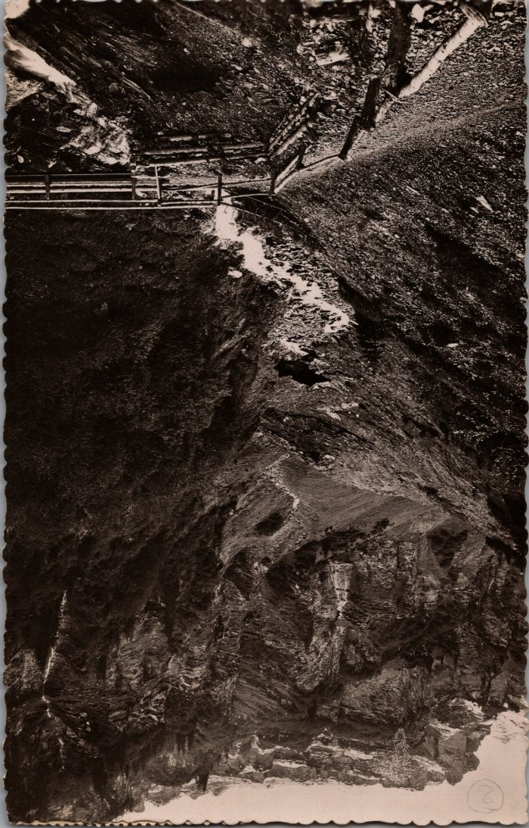
 | Photo du Pont des Mitaines en montant à Anterne (2-1732) | Photo du Pont des Mitaines en montant à Anterne depuis les Fonts
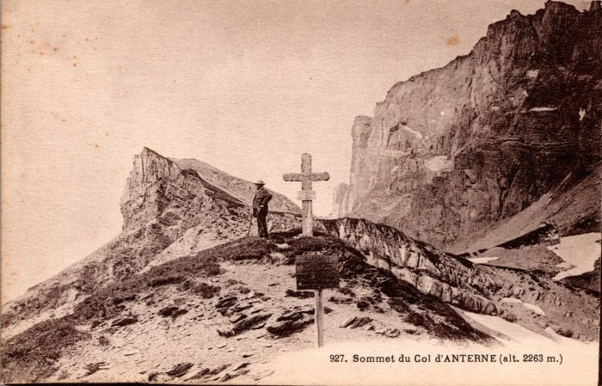 | Photo au sommet du Col d'Anterne (2-204) | Photo au sommet du Col d'Anterne
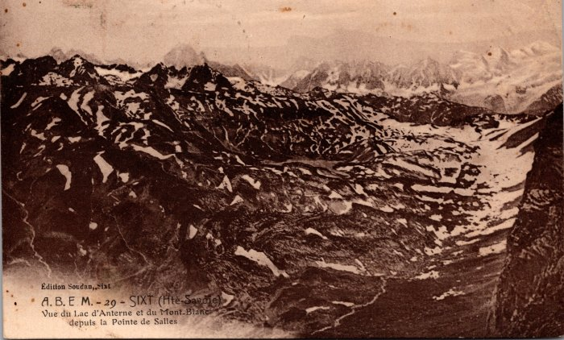 | Vue du Lac d'Anterne et du Mont Blanc depuis la Pointe de Sales (2-244) | Vue du Lac d'Anterne et du Mont Blanc depuis la Pointe de Sales
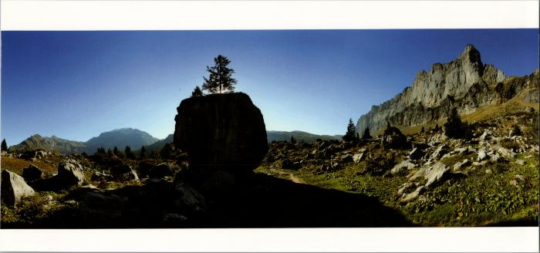 | La chaine des Fiz et le Mont Buet sur le chemin d'Anterne (2-2538) | La chaine des Fiz et le Mont Buet sur le chemin d'Anterne
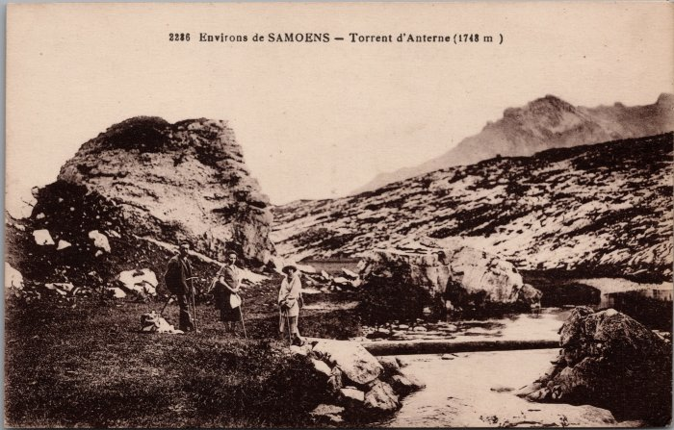 | Photo au torrent d'Anterne (2-2887) | Photo au torrent d'Anterne
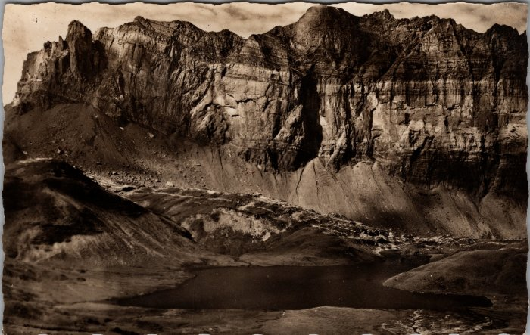 | Vue sur le lac d’Anterne et la Chaine des Fiz (2-3410) | Vue sur le lac d’Anterne et la Chaine des Fiz
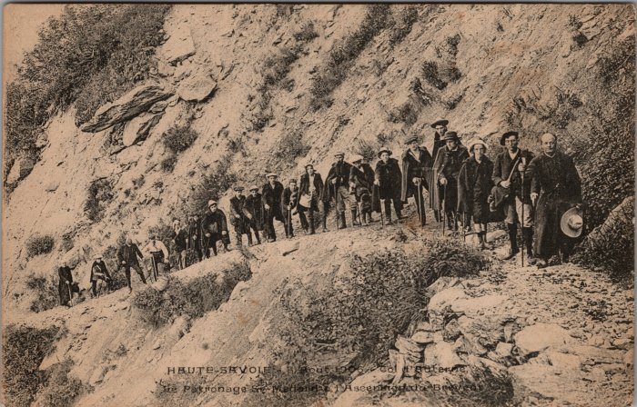 | Photo sur la route du Col d'Anterne, le Patronage St Médard à l'ascension du Brévent - 1906 (2-3675) | Photo sur la route du Col d'Anterne, le Patronage St Médard à l'ascension du Brévent le 3 août 1906
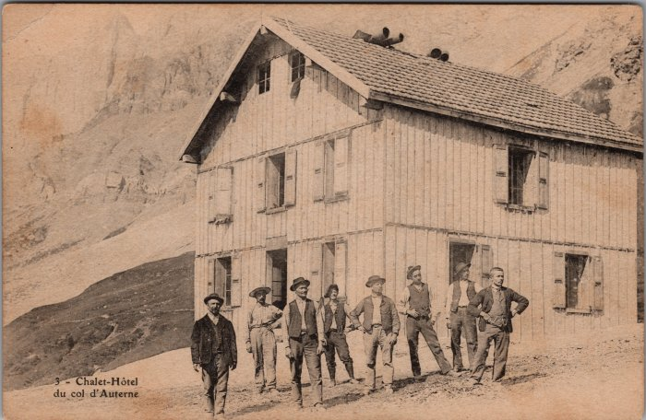 | Photo de groupe au chalet-hotel du col d’Anterne (2-3753) | Photo de groupe au chalet-hotel du col d’Anterne
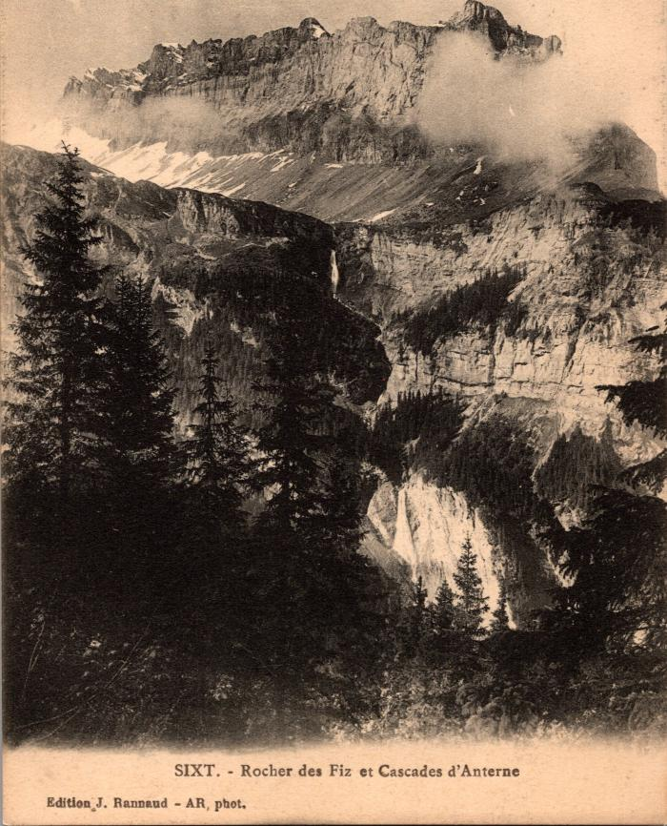
 | Carte postale vue sur le Rocher des Fiz et les cascades d'Anterne (2-395) | Carte postale vue sur le Rocher des Fiz et les cascades d'Anterne
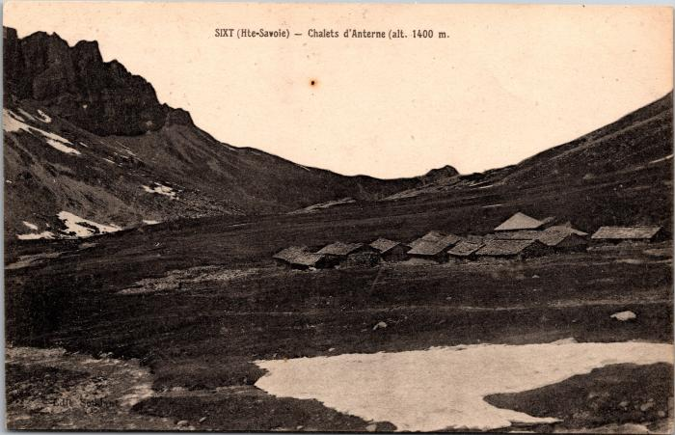 | Les chalets d'Anterne (2-4605) | Les chalets d'Anterne
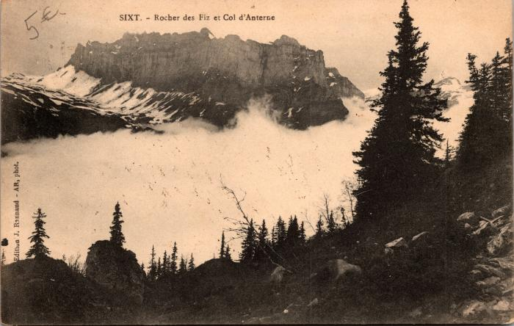 | Rocher des Fiz et Col d'Anterne avec le brouillard (2-487) | Rocher des Fiz et Col d'Anterne avec le brouillard
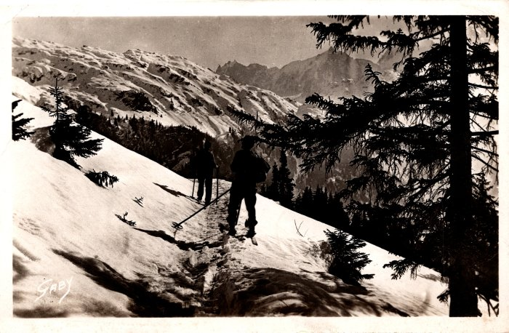 | Photo de skieurs allant vers les chalets d’Anterne (2-609) | Photo de skieurs allant vers les chalets d’Anterne
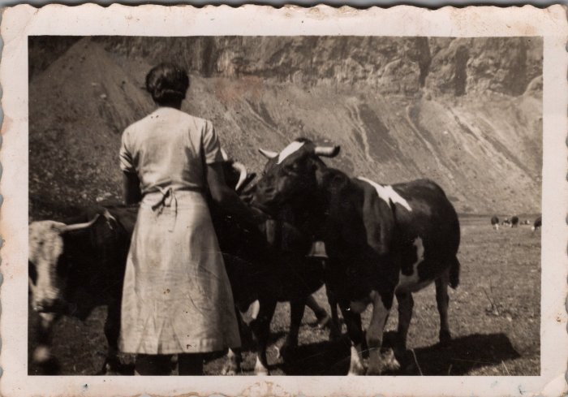 | Photo dans les alpages d'Anterne - Irène MOGENIER (23-015) | Photo dans les alpages d'Anterne - Irène MOGENIER
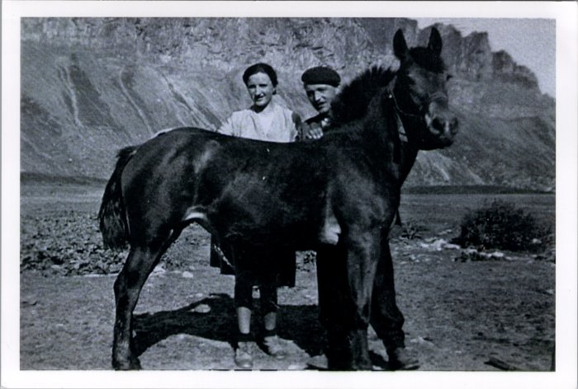 | Photo d'Irène et Noel MOGENIER avec le cheval à Anterne (23-016) | Photo d'Irène et Noel MOGENIER avec le cheval à Anterne probablement dans les années 50
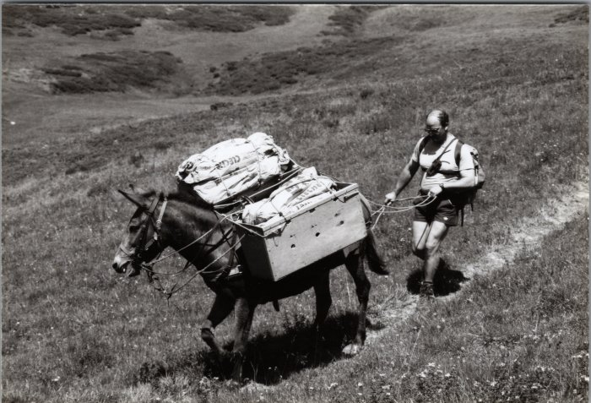 | Photo d'un ravitaillement au refuge d'Anterne avec la mule, Olivier MOGENIER (23-018) | Photo d'un ravitaillement au refuge d'Anterne avec la mule, Olivier MOGENIER en septembre 1992
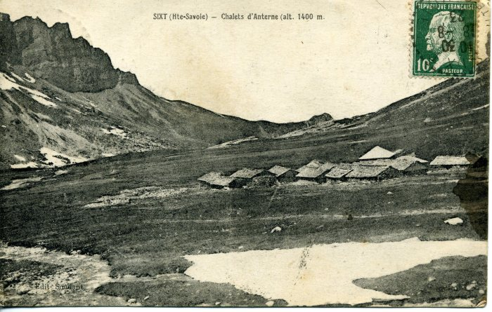 | Carte Postale pour Marie RICHARD POMET (25-002) | Carte Postale des Chalets d'Anterne et du village dans les années 20 écrite à Marie RICHARD-POMET qui était à Paris de Marceline
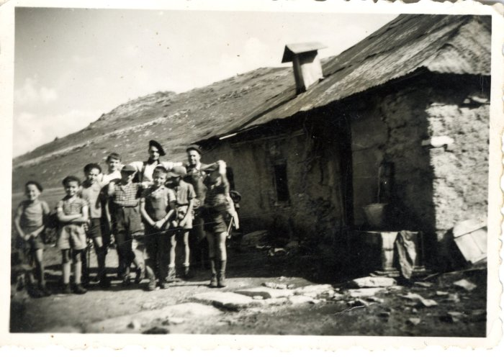 | Photo devant la fruitière d'Anterne - 1956 (27-025) | Photo devant la fruitière d'Anterne - 1956 Sortie du sacristain avec les enfants de chœur
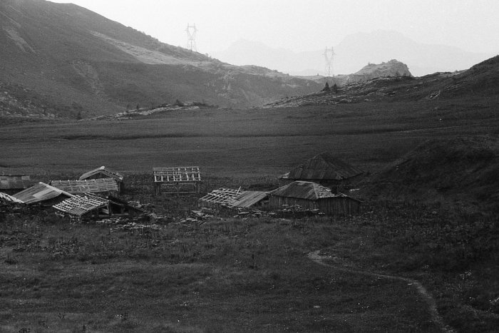 | Photo des chalets d'Anterne - 1973 (51-030) | Photo des chalets d'Anterne - 1973
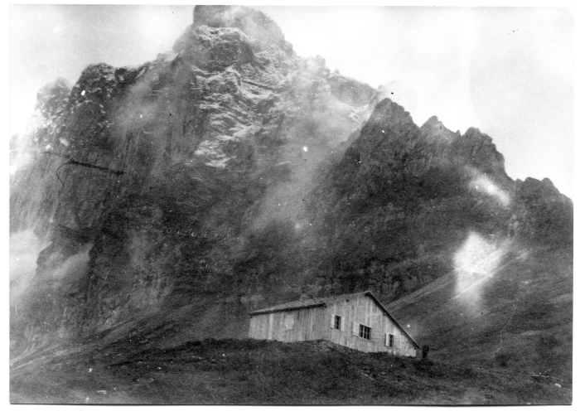 | Photo au collet d'Anterne (51-035) | Photo au collet d'Anterne
 | Photo de deux femmes face à la chaine des Fiz (51-038) | Photo de deux femmes face à la chaine des Fiz au lac d'Anterne
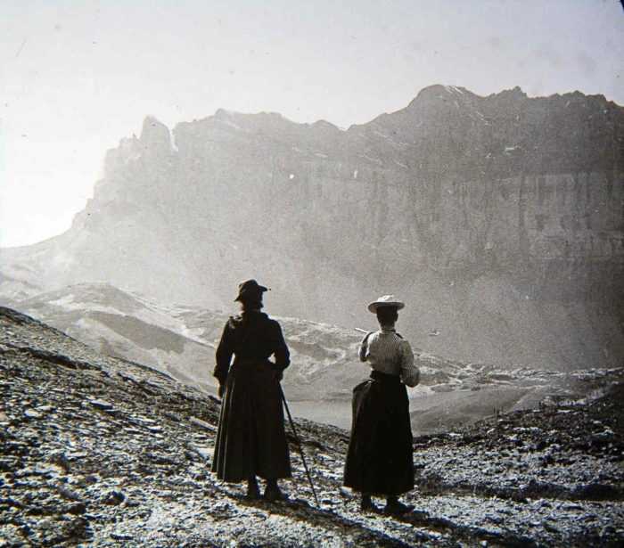 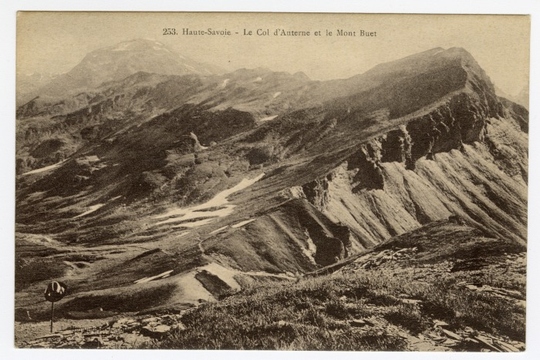 | Le Col d'Anterne et le Mont Buet (56-024) | Le Col d'Anterne et le Mont Buet

